【注文書】東海軒静岡
 |  |  |  |  | お申込日
お弁当注文書
静岡ユニオントラベル 行 |  |  |  |  |  |  | ＦＡＸ ０５４－２０３－６８７８
配達日 |  |  | 土曜日 | 配達時間 | 60分の幅での時間指定を
 |  |  |  |  |  | ～ | 1:00:00
配達場所 | 住 所
 | （施設名）
団 体 名 | 団体名
 | 当日担当者 |  | 当日緊急連絡先
 | 請求書先名（団体名と同じ場合は送り先のみ入力） |  | 〒
 |  |  | 住所
ご担当者連絡先 |  | ＴＥＬ |  |  | ＦＡＸ
お弁当会社名 | 東海軒静岡本社
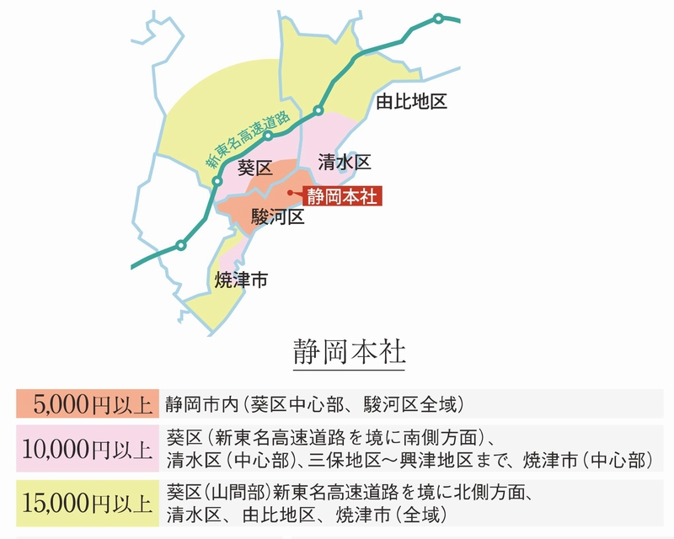
お 弁 当 | お弁当名 |  | 値 段 |  | 個 数
 |  |  |  |  | 配達エリアは右記参照してください

お飲み物 | 品 名 |  | 値 段 |  | 個 数

 | 常温 |  | 値引きはありません
持ち帰りビニール袋 | プルダウンより「要」「否」をお選び下さい |  |  |  | 枚数 | 枚数を入力してください
容器回収 ※必須項目 | プルダウンより「要」「否」をお選び下さい
 | 回収日 |  |  | 回収時間 | 13:00:00 | ～ | 16:00:00
 |  |  |  | 回収時間ば上記の間となり、ご指定はできません。
備 考 | ＊ 雨天中止の場合は、雨天中止と明記して下さい。

≪ご注意≫ 数量の変更は原則として、前日の午前中までにお願いします。
当社営業時間外に変更が生じた場合は、お弁当会社へ直接ご連絡をしてください｡
その際、必ずユニオントラベル経由で申込済みである旨を伝えてください｡
お弁当申込みの際は、必ずＨＰに記載されている「注意事項」をお読みください｡

受領者
弊社記入欄 |  |  |  |  |  |  | 年 月 日
上記の申込みを確認いたしました。
㈱静岡ユニオントラベル 〒422-8067 静岡市駿河区南町11-22 労働会館３Ｆ
ＴＥＬ：054-203-6877 ＦＡＸ：054-203-6878 |  |  | 営業時間 平日9：00～17：00

担当者
お弁当会社記入欄 |  |  |  |  |  |  | 年 月 日
お手数ですが内容確認後、ＦＡＸにて返信お願いします。

【注文書】東海軒金谷
 |  |  |  |  | お申込日
お弁当注文書
静岡ユニオントラベル 行 |  |  |  |  |  | ＦＡＸ ０５４－２０３－６８７８
配達日 |  |  | 土曜日 | 配達時間
配達場所 | 住 所
 | （施設名）
団 体 名 | 団体名
 | 当日担当者 |  | 当日緊急連絡先
 | 請求書先名（団体名と同じ場合は送り先のみ入力） |  | 〒
 |  |  | 住所
ご担当者連絡先 |  | ＴＥＬ |  |  | ＦＡＸ
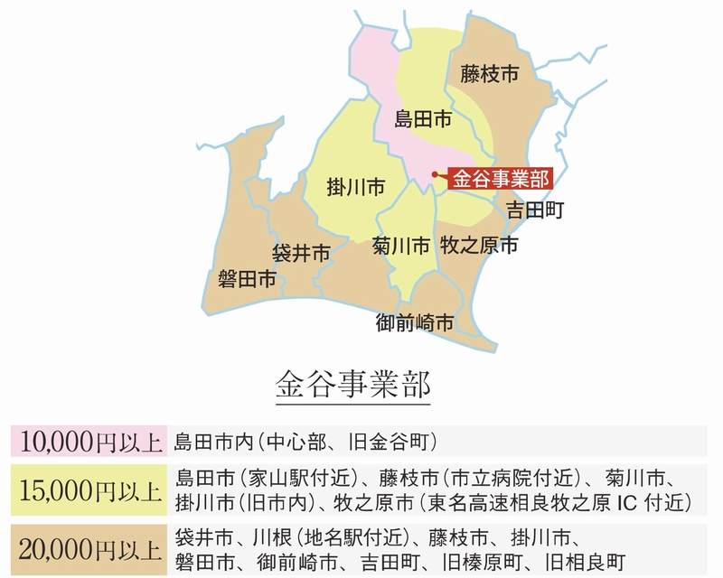
お弁当会社名 | 東海軒金谷事業部
お 弁 当 | お弁当名 |  | 値 段 |  | 個 数
 |  |  |  |  | 配達エリアは右記参照してください

お飲み物 | 品 名 |  | 値 段 |  | 個 数

 | 冷たい |  | 値引きはありません
持ち帰りビニール袋 | プルダウンより「要」「否」をお選び下さい |  |  |  | 枚数 | 枚数を入力してください
容器回収 ※必須項目 | プルダウンより「要」「否」をお選び下さい。 （島田市中心部、旧金谷町で10,000円以上の場合無料）
 | 回収日 |  |  | 時間を入力してください |  | 頃希望
備 考 | ＊ 雨天中止の場合は、雨天中止と明記して下さい。

≪ご注意≫ 数量の変更は原則として、前日の午前中までにお願いします。
当社営業時間外に変更が生じた場合は、お弁当会社へ直接ご連絡をしてください｡
その際、必ずユニオントラベル経由で申込済みである旨を伝えてください｡
お弁当申込みの際は、必ずＨＰに記載されている「注意事項」をお読みください｡

受領者
弊社記入欄 |  |  |  |  |  | 年 月 日
上記の申込みを確認いたしました。
㈱静岡ユニオントラベル 〒422-8067 静岡市駿河区南町11-22 労働会館３Ｆ
ＴＥＬ：054-203-6877 ＦＡＸ：054-203-6878 |  |  | 営業時間 平日9：00～17：00

担当者
お弁当会社記入欄 |  |  |  |  |  | 年 月 日
お手数ですが内容確認後、ＦＡＸにて返信お願いします。

【注文書】しずきゅう
 |  |  |  |  |  | お申込日
お弁当注文書
静岡ユニオントラベル 行 |  |  |  |  |  |  | ＦＡＸ ０５４－２０３－６８７８
配達日 |  |  |  | 土曜日 | 配達時間
配達場所 | 住 所
 | （施設名）
団 体 名 | 団体名
 | 当日担当者 |  |  | 当日緊急連絡先
 | 請求書先名（団体名と同じ場合は送り先のみ入力） |  |  | 〒
 |  |  |  | 住所
ご担当者連絡先 |  |  | ＴＥＬ |  |  | ＦＡＸ
お弁当会社名 | しずきゅう
お 弁 当 | お弁当名 |  |  | 値 段 |  | 個 数
 | フルーツ盛合わせ |  |  | 3,800

お飲み物 | 品 名 |  |  | 値 段 |  | 個 数
 | ペットボトルお茶350ml(温・冷)選択可 |  |  | 130
 |  |  |  | 値引きはありません
持ち帰りビニール袋 | プルダウンより「要」「否」をお選び下さい |  |  |  |  | 枚数 | 枚数を入力してください
容器回収 ※必須項目
 | 回収希望 | 日付を入力してください |  |  | 時間を入力してください |  | 頃希望
備 考 | ＊ 雨天中止の場合は、雨天中止と明記して下さい。

≪ご注意≫ 数量の変更は原則として、前日の午前中までにお願いします。
当社営業時間外に変更が生じた場合は、お弁当会社へ直接ご連絡をしてください｡
その際、必ずユニオントラベル経由で申込済みである旨を伝えてください｡
お弁当申込みの際は、必ずＨＰに記載されている「注意事項」をお読みください｡

受領者
弊社記入欄 |  |  |  |  |  |  | 年 月 日
上記の申込みを確認いたしました。
㈱静岡ユニオントラベル 〒422-8067 静岡市駿河区南町11-22 労働会館３Ｆ
ＴＥＬ：054-203-6877 ＦＡＸ：054-203-6878 |  |  |  | 営業時間 平日9：00～17：00

担当者
お弁当会社記入欄 |  |  |  |  |  |  | 年 月 日
お手数ですが内容確認後、ＦＡＸにて返信お願いします。

【注文書】天神屋（中部）
 |  |  |  |  | お申込日
お弁当注文書
静岡ユニオントラベル 行 |  |  |  |  |  | ＦＡＸ ０５４－２０３－６８７８
配達日 |  |  | 土曜日 | 配達時間
配達場所 | 住 所
 | （施設名）
団 体 名 | 団体名
 | 当日担当者 |  | 当日緊急連絡先
 | 請求書先名（団体名と同じ場合は送り先のみ入力） |  | 〒
 |  |  | 住所
ご担当者連絡先 |  | ＴＥＬ |  |  | ＦＡＸ
お弁当会社名 | 天神屋（中部）
お 弁 当 | お弁当名 |  | 値 段 |  | 個 数

お飲み物 | 品 名 |  | 値 段 |  | 個 数

 | 常温 |  | 値引きはありません
持ち帰りビニール袋 | プルダウンより「要」「否」をお選び下さい |  |  |  | 枚数 | 枚数を入力してください
容器回収 ※必須項目 | 一部不可あり
 | 回収日 |  |  | 時間を入力してください |  | 頃希望
備 考 | ＊ 雨天中止の場合は、雨天中止と明記して下さい。

≪ご注意≫ 数量の変更は原則として、前日の午前中までにお願いします。
当社営業時間外に変更が生じた場合は、お弁当会社へ直接ご連絡をしてください｡
その際、必ずユニオントラベル経由で申込済みである旨を伝えてください｡
お弁当申込みの際は、必ずＨＰに記載されている「注意事項」をお読みください｡

受領者
弊社記入欄 |  |  |  |  |  | 年 月 日
上記の申込みを確認いたしました。
㈱静岡ユニオントラベル 〒422-8067 静岡市駿河区南町11-22 労働会館３Ｆ
ＴＥＬ：054-203-6877 ＦＡＸ：054-203-6878 |  |  | 営業時間 平日9：00～17：00

担当者
お弁当会社記入欄 |  |  |  |  |  | 年 月 日
お手数ですが内容確認後、ＦＡＸにて返信お願いします。

【注文書】天神屋（西部）
 |  |  |  |  | お申込日
お弁当注文書
静岡ユニオントラベル 行 |  |  |  |  |  | ＦＡＸ ０５４－２０３－６８７８
配達日 |  |  | 土曜日 | 配達時間
配達場所 | 住 所
 | （施設名）
団 体 名 | 団体名
 | 当日担当者 |  | 当日緊急連絡先
 | 請求書先名（団体名と同じ場合は送り先のみ入力） |  | 〒
 |  |  | 住所
ご担当者連絡先 |  | ＴＥＬ |  |  | ＦＡＸ
お弁当会社名 | 天神屋（西部）
お 弁 当 | お弁当名 |  | 値 段 |  | 個 数

お飲み物 | 品 名 |  | 値 段 |  | 個 数

 | 常温 |  | 値引きはありません
持ち帰りビニール袋 | プルダウンより「要」「否」をお選び下さい |  |  |  | 枚数 | 枚数を入力してください
容器回収 | 不 可
備 考 | ＊ 雨天中止の場合は、雨天中止と明記して下さい。

≪ご注意≫ 数量の変更は原則として、前日の午前中までにお願いします。
当社営業時間外に変更が生じた場合は、お弁当会社へ直接ご連絡をしてください｡
その際、必ずユニオントラベル経由で申込済みである旨を伝えてください｡
お弁当申込みの際は、必ずＨＰに記載されている「注意事項」をお読みください｡

受領者
弊社記入欄 |  |  |  |  |  | 年 月 日
上記の申込みを確認いたしました。
㈱静岡ユニオントラベル 〒422-8067 静岡市駿河区南町11-22 労働会館３Ｆ
ＴＥＬ：054-203-6877 ＦＡＸ：054-203-6878 |  |  | 営業時間 平日9：00～17：00

担当者
お弁当会社記入欄 |  |  |  |  |  | 年 月 日
お手数ですが内容確認後、ＦＡＸにて返信お願いします。

【注文書】天神屋（東部）
 |  |  |  |  |  | お申込日
お弁当注文書
静岡ユニオントラベル 行 |  |  |  |  |  |  | ＦＡＸ ０５４－２０３－６８７８
配達日 |  |  |  | 土曜日 | 配達時間
配達場所 | 住 所
 | （施設名）
団 体 名 | 団体名
 | 当日担当者 |  |  | 当日緊急連絡先
 | 請求書先名（団体名と同じ場合は送り先のみ入力） |  |  | 〒
 |  |  |  | 住所
ご担当者連絡先 |  |  | ＴＥＬ |  |  | ＦＡＸ
お弁当会社名 | 天神屋（東部）
お 弁 当 | お弁当名 |  |  | 値 段 |  | 個 数

お飲み物 | 品 名 |  |  | 値 段 |  | 個 数

 | 常温 |  |  | 値引きはありません
お持ち帰り | プルダウンより「要」「否」をお選び下さい |  |  |  |  | 枚数 | 枚数を入力してください
容器回収 ※必須項目
 | 回収希望 | 日付を入力してください |  |  | 時間を入力してください |  | 頃希望
備 考 | ＊ 雨天中止の場合は、雨天中止と明記して下さい。

≪ご注意≫ 数量の変更は原則として、前日の午前中までにお願いします。
当社営業時間外に変更が生じた場合は、お弁当会社へ直接ご連絡をしてください｡
その際、必ずユニオントラベル経由で申込済みである旨を伝えてください｡
お弁当申込みの際は、必ずＨＰに記載されている「注意事項」をお読みください｡

受領者
弊社記入欄 |  |  |  |  |  |  | 年 月 日
上記の申込みを確認いたしました。
㈱静岡ユニオントラベル 〒422-8067 静岡市駿河区南町11-22 労働会館３Ｆ
ＴＥＬ：054-203-6877 ＦＡＸ：054-203-6878 |  |  |  | 営業時間 平日9：00～17：00

担当者
お弁当会社記入欄 |  |  |  |  |  |  | 年 月 日
お手数ですが内容確認後、ＦＡＸにて返信お願いします。

【注文書】竹酔
 |  |  |  |  |  | お申込日
お弁当注文書
静岡ユニオントラベル 行 |  |  |  |  |  |  |  | ＦＡＸ ０５４－２０３－６８７８
配達日 |  |  |  | 土曜日 | 配達時間 | ３つの指定時間から選択

配達場所 | 住 所
 | （施設名）
団 体 名 | 団体名
 | 当日担当者 |  |  | 当日緊急連絡先
 | 請求書先名（団体名と同じ場合は送り先のみ入力） |  |  | 〒
 |  |  |  | 住所
ご担当者連絡先 |  |  | ＴＥＬ |  |  | ＦＡＸ
お弁当会社名 | 竹 酔
お 弁 当 | お弁当名 |  |  | 値 段 |  | 個 数
 |  |  |  |  |  | 下記配達エリア表をご覧ください。

お飲み物 | 品 名 |  |  | 値 段 |  | 個 数

 |  |  |  | 値引きはありません
持ち帰りビニール袋 | プルダウンより「要」「否」をお選び下さい |  |  |  |  | 枚数 | 枚数を入力してください
容器回収 ※必須項目 | プルダウンより「要」「否」をお選び下さい
 | 回収日 |  |  |  | 回収時間 | 13:00:00 | ～ | 17:00:00
 |  |  |  |  | 回収時間ば上記の間となり、ご指定はできません。
備 考 | ＊ 雨天中止の場合は、雨天中止と明記して下さい。

≪ご注意≫ 数量の変更は原則として、前日の午前中までにお願いします。
当社営業時間外に変更が生じた場合は、お弁当会社へ直接ご連絡をしてください｡
その際、必ずユニオントラベル経由で申込済みである旨を伝えてください｡
お弁当申込みの際は、必ずＨＰに記載されている「注意事項」をお読みください｡

受領者
弊社記入欄 |  |  |  |  |  |  |  | 年 月 日
上記の申込みを確認いたしました。
㈱静岡ユニオントラベル 〒422-8067 静岡市駿河区南町11-22 労働会館３Ｆ
ＴＥＬ：054-203-6877 ＦＡＸ：054-203-6878 |  |  |  | 営業時間 平日9：00～17：00

担当者
お弁当会社記入欄 |  |  |  |  |  |  |  | 年 月 日
お手数ですが内容確認後、ＦＡＸにて返信お願いします。

中部エリア
エリア |  | 合計金額（1回のお届けにつき） |  |  |  | 配達可能時間 |  | 容器回収
静岡市葵区・駿河区（山間部除く） |  | 1万円以上 |  |  |  | 9:00～18:00 |  | 1,100円
 |  | 3万円以上 |  |  |  | 7:30～18:00 |  | 1,100円
 |  | 5000円以上 (静岡市中心部） |  |  |  | 9:00～18:00 |  | 1,100円
葵区駿河区山間部 |  | 5万、または10万円以上（お問い合わせ下さい） |  |  |  | 9:00～18:00 |  | 1,100円
静岡市清水区（山間部除く） |  | 2万円以上 |  |  |  | 9:00～18:00 |  | 1,100円
藤枝市 |  | 2万円以上～ |  |  |  | 9:00～18:00 |  | 1,100円
焼津市 |  | 2万円以上～ |  |  |  | 9:00～18:00 |  | 1,100円
島田市 |  | 5万円以上～ |  |  |  | 9:00～18:00 |  | 要相談
牧之原市 |  | 5万円以上～ |  |  |  | 9:00～18:00 |  | 要相談
吉田町 |  | 5万円以上～ |  |  |  | 9:00～18:00 |  | 要相談
御前崎市 |  | 10万円以上～ |  |  |  | 9:00～18:00 |  | 要相談
川根本町 |  | 配達いたしておりません |  |  |  | ― |  | ―

西部エリア
エリア |  | 合計金額 |  |  |  | 配達可能時間 |  | 容器回収
浜松市 |  | 10万円以上～ |  |  |  | 9:00～18:00 |  | 要相談
磐田市 |  | 10万円以上～ |  |  |  | 9:00～18:00 |  | 要相談
掛川市 |  | 10万円以上～ |  |  |  | 9:00～18:00 |  | 要相談
袋井市 |  | 10万円以上～ |  |  |  | 9:00～18:00 |  | 要相談
湖西市 |  | 10万円以上～ |  |  |  | 9:00～18:00 |  | 要相談
菊川市 |  | 10万円以上～ |  |  |  | 9:00～18:00 |  | 要相談
森町 |  | 10万円以上～ |  |  |  | 9:00～18:00 |  | 要相談

東部エリア
エリア |  | 合計金額 |  |  |  | 配達可能時間 |  | 容器回収
富士市 |  | 5万円以上～ |  |  |  | 9:00～18:00 |  | 要相談
富士宮市 |  | 5万円以上～ |  |  |  | 9:00～18:00 |  | 要相談
沼津市 |  | 10万円以上～ |  |  |  | 9:00～18:00 |  | 要相談
三島市 |  | 10万円以上～ |  |  |  | 9:00～18:00 |  | 要相談
裾野市 |  | 10万円以上～ |  |  |  | 9:00～18:00 |  | 要相談
伊豆の国市 |  | 10万円以上～ |  |  |  | 9:00～18:00 |  | 要相談
函南町 |  | 10万円以上～ |  |  |  | 9:00～18:00 |  | 要相談
清水町 |  | 10万円以上～ |  |  |  | 9:00～18:00 |  | 要相談
長泉町 |  | 10万円以上～ |  |  |  | 9:00～18:00 |  | 要相談
小山町 |  | 10万円以上～ |  |  |  | 9:00～18:00 |  | 要相談
御殿場市 |  | 10万円以上～ |  |  |  | 9:00～18:00 |  | 要相談
伊東市 |  | 配達いたしておりません |  |  |  | ― |  | ―
熱海市 |  | 配達いたしておりません |  |  |  | ― |  | ―
伊豆市 |  | 配達いたしておりません |  |  |  | ― |  | ―
下田市 |  | 配達いたしておりません |  |  |  | ― |  | ―
東伊豆町 |  | 配達いたしておりません |  |  |  | ― |  | ―
河津町 |  | 配達いたしておりません |  |  |  | ― |  | ―
南伊豆町 |  | 配達いたしておりません |  |  |  | ― |  | ―
松崎町 |  | 配達いたしておりません |  |  |  | ― |  | ―
西伊豆町 |  | 配達いたしておりません |  |  |  | ― |  | ―

【注文書】竹泉
 |  |  |  |  | お申込日
お弁当注文書
静岡ユニオントラベル 行 |  |  |  |  |  |  | ＦＡＸ ０５４－２０３－６８７８
配達日 |  |  | 土曜日 | 配達時間 | 60分の幅での時間指定を
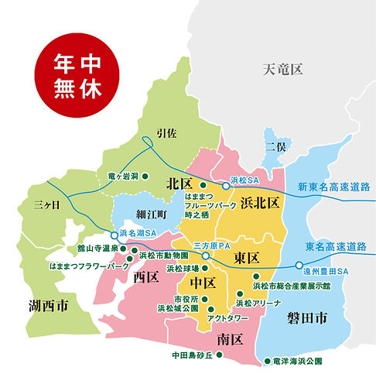
 |  |  |  |  |  | ～ | 1:00:00
配達場所 | 住 所
 | （施設名）
団 体 名 | 団体名
 | 当日担当者 |  | 当日緊急連絡先
 | 請求書先名（団体名と同じ場合は送り先のみ入力） |  | 〒
 |  |  | 住所
ご担当者連絡先 |  | ＴＥＬ |  |  | ＦＡＸ
お弁当会社名 | 竹 泉
お 弁 当 | お弁当名 |  | 値 段 |  | 個 数
 |  |  |  |  | 配達エリアは右記参照してください

お飲み物 | 品 名 |  | 値 段 |  | 個 数
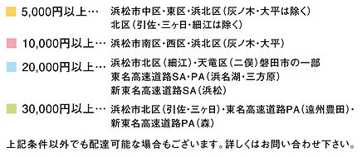
 |  |  | 値引きはありません
持ち帰りビニール袋 | プルダウンより「要」「否」をお選び下さい |  |  |  | 枚数 | 枚数を入力してください
容器回収 ※必須項目 | プルダウンより「要」「否」をお選び下さい
備 考 | ＊ 雨天中止の場合は、雨天中止と明記して下さい。

≪ご注意≫ 数量の変更は原則として、前日の午前中までにお願いします。
当社営業時間外に変更が生じた場合は、お弁当会社へ直接ご連絡をしてください｡
その際、必ずユニオントラベル経由で申込済みである旨を伝えてください｡
お弁当申込みの際は、必ずＨＰに記載されている「注意事項」をお読みください｡

受領者
弊社記入欄 |  |  |  |  |  |  | 年 月 日
上記の申込みを確認いたしました。
㈱静岡ユニオントラベル 〒422-8067 静岡市駿河区南町11-22 労働会館３Ｆ
ＴＥＬ：054-203-6877 ＦＡＸ：054-203-6878 |  |  | 営業時間 平日9：00～17：00

担当者
お弁当会社記入欄 |  |  |  |  |  |  | 年 月 日
お手数ですが内容確認後、ＦＡＸにて返信お願いします。

【注文書】自笑亭
 |  |  |  |  |  | お申込日
お弁当注文書
静岡ユニオントラベル 行 |  |  |  |  |  |  | ＦＡＸ ０５４－２０３－６８７８
配達日 |  |  |  | 土曜日 | 配達時間
配達場所 | 住 所
 | （施設名）
団 体 名 | 団体名
 | 当日担当者 |  |  | 当日緊急連絡先
 | 請求書先名（団体名と同じ場合は送り先のみ入力） |  |  | 〒
 |  |  |  | 住所
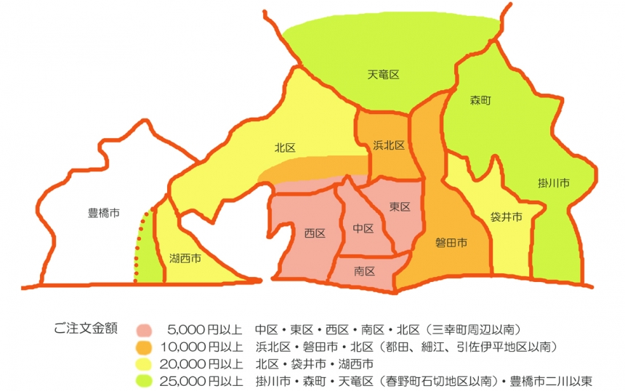
ご担当者連絡先 |  |  | ＴＥＬ |  |  | ＦＡＸ
お弁当会社名 | 自笑亭
お 弁 当 | お弁当名 |  |  | 値 段 |  | 個 数
 |  |  |  |  |  | 配達エリアは右記参照してください

お飲み物 | 品 名 |  |  | 値 段 |  | 個 数

 |  |  |  | 値引きはありません
持ち帰りビニール袋 | プルダウンより「要」「否」をお選び下さい |  |  |  |  | 枚数 | 枚数を入力してください
容器回収 ※必須項目
 | 回収希望 | 日付を入力してください |  |  | 時間を入力してください |  | 頃希望
備 考 | ＊ 雨天中止の場合は、雨天中止と明記して下さい。

≪ご注意≫ 数量の変更は原則として、前日の午前中までにお願いします。
当社営業時間外に変更が生じた場合は、お弁当会社へ直接ご連絡をしてください｡
その際、必ずユニオントラベル経由で申込済みである旨を伝えてください｡
お弁当申込みの際は、必ずＨＰに記載されている「注意事項」をお読みください｡

受領者
弊社記入欄 |  |  |  |  |  |  | 年 月 日
上記の申込みを確認いたしました。
㈱静岡ユニオントラベル 〒422-8067 静岡市駿河区南町11-22 労働会館３Ｆ
ＴＥＬ：054-203-6877 ＦＡＸ：054-203-6878 |  |  |  | 営業時間 平日9：00～17：00

担当者
お弁当会社記入欄 |  |  |  |  |  |  | 年 月 日
お手数ですが内容確認後、ＦＡＸにて返信お願いします。

